信用交易
融资融券市场交易数据统计（20221024）

标的证券 | 融资融券余额（亿元） | 融资余额（亿元） | 融券余额（亿元） | 融资买入额（亿元） | 融资融券规模变化（亿元） | 融资余额增幅(‰) | 融券余额增幅(%)
统计数据 | 15,532.73 | 14,496.56 | 1,036.17 | 613.55 | 16.65 | 2.03 | -1.21
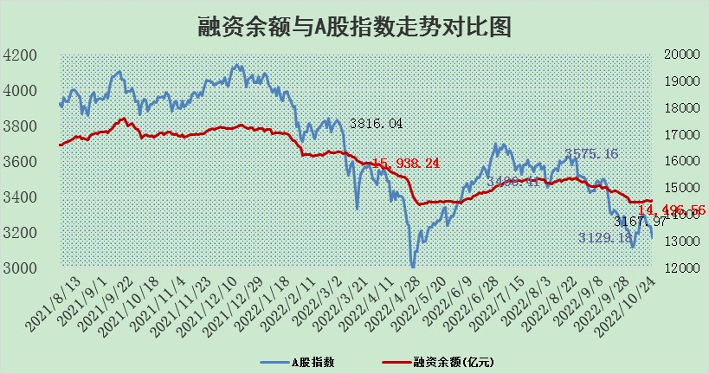

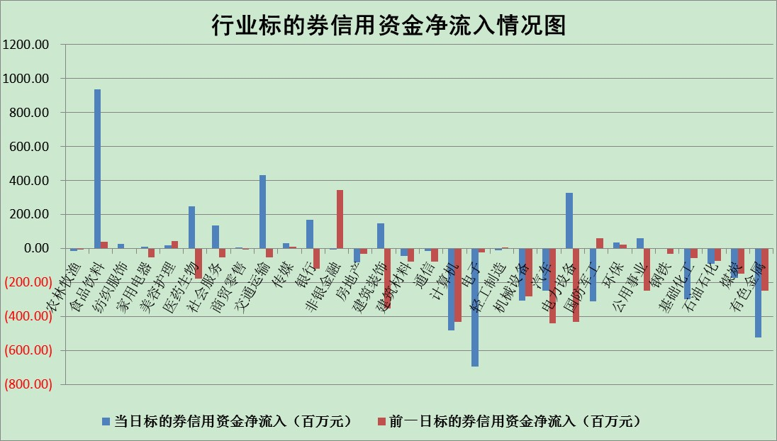

标的基金代码 | 标的基金简称 | 融资余额/市值(%) | 融资余额增幅(%) | 融资买入额/成交金额(%) | （融资余额净增额-融券余额净增额）/市值(‱) | 融券余额降幅(%) | ABS[（融资余额净增额-融券余额净增额）/市值净增额-1](%)
159902 | 华夏中小板ETF | 0.00 | 0.00 | 0.00 | 0.00 | 0.00 | 100.00
159915 | 易方达创业板ETF | 2.46 | 10.18 | 541995.98 | 22.72 | 0.04 | 280.35
159919 | 嘉实沪深300ETF | 5.69 | -0.64 | 0.50 | -4.17 | -7.61 | 98.57
159920 | 华夏恒生ETF | 88.92 | 0.02 | 11.01 | 1.11 | -74.27 | 100.86
159922 | 嘉实中证500ETF | 0.35 | -0.27 | 21.61 | 8.27 | 1.30 | 119.17
159925 | 南方沪深300ETF | 0.03 | 40.07 | 0.05 | 0.94 | 0.00 | 100.34
159928 | 消费ETF | 1.14 | 3.96 | 21.38 | 4.88 | 4.56 | 101.03
159934 | 易方达黄金ETF | 464.09 | -0.30 | 1.64 | -140.53 | 0.00 | 216.05
159939 | 全指信息技术ETF | 1.05 | 13.19 | 67.11 | 11.88 | -5.09 | 84.46
159940 | 全指金融地产ETF | 0.51 | 13.62 | 0.21 | 6.10 | 0.00 | 102.23
159995 | 半导体芯片ETF | 1.99 | -3.77 | 260.38 | -7.78 | 0.13 | 73.44
159997 | 天弘中证电子ETF | 2.80 | 5.33 | 12.08 | 14.25 | 0.93 | 115.13
159998 | 天弘中证计算机主题ETF | 0.26 | 14.08 | 0.11 | 3.22 | 0.00 | 109.71
510050 | 华夏上证50ETF | 10.41 | 5.04 | 896.24 | 39.96 | -154.34 | 109.25
510180 | 华安上证180ETF | 0.56 | 0.50 | 1.55 | 0.34 | 14.04 | 100.11
510880 | 华泰柏瑞红利ETF | 0.21 | -0.11 | 0.30 | 0.84 | 30.24 | 101.34
510900 | 易方达恒生H股ETF | 164.45 | 0.12 | 13.38 | 19.55 | 0.00 | 104.92
511010 | 5年期国债ETF | 4.83 | 1.26 | 2.01 | 6.00 | 0.00 | 30.05
511380 | 可转债及可交换债券ETF | 20.70 | 0.16 | 0.70 | 3.39 | 0.00 | 95.22
512000 | 全指证券ETF | 7.65 | 0.55 | 17.64 | 5.63 | 3.67 | 103.35
512010 | 沪深300医药卫生ETF | 5.27 | 3.96 | 50.19 | 12.01 | -36.75 | 104.79
512070 | 沪深300非银ETF | 2.92 | 1.11 | 140.99 | 9.03 | 92.58 | 102.38
512400 | 南方中证申万有色金属ETF | 1.34 | -1.11 | 0.63 | -5.94 | -9.70 | 52.66
512580 | 广发中证环保产业ETF | 0.67 | -0.13 | 0.06 | 0.84 | 1.68 | 100.49
512660 | 国泰中证军工ETF | 2.77 | 2.43 | 19.94 | 5.14 | -2.28 | 98.49
512800 | 华宝中证银行ETF | 14.68 | 0.77 | 4.25 | 11.30 | 0.28 | 102.04
512980 | 广发中证传媒ETF | 2.27 | 1.84 | 82.47 | 4.09 | 0.00 | 101.40
515030 | 华夏中证新能源汽车ETF | 1.81 | -0.49 | 20.21 | -1.04 | -0.69 | 99.30
515050 | 华夏中证5G通信主题ETF | 1.94 | -0.46 | 88.73 | -0.88 | 0.05 | 99.29
515070 | 华夏中证人工智能ETF | 1.67 | -1.35 | 0.32 | -2.28 | 0.00 | 95.93
标的股票比较指标 |  | 融资余额/流通A股市值(%) | 融资余额增幅(%) | 融资买入额/成交金额(%) | （融资余额净增额-融券余额净增额）/流通A股市值(‱) | 融券余额降幅(%) | ABS[（融资余额净增额-融券余额净增额）/流通A股市值净增额-1](%)
前十名标的个股 |  | 众应互联 | 国新文化 | 城投控股 | 国际医学 | 小康股份 | 同花顺
 |  | 数知科技 | 中船防务 | 七匹狼 | 国新文化 | 三维通信 | 中新药业
 |  | 丹邦科技 | 中航重机 | 首创股份 | 国际实业 | 兆日科技 | 海兰信
 |  | 易见股份 | 盛德鑫泰 | 包钢股份 | 惠程科技 | 宜通世纪 | 国际医学
 |  | 聚龙股份 | 国际实业 | 三达膜 | 国脉科技 | 三江购物 | 国睿科技
 |  | 绿庭投资 | 宝兰德 | 华丽家族 | 莱茵生物 | 海晨股份 | 江淮汽车
 |  | 西水股份 | 德展健康 | 酒钢宏兴 | 盛德鑫泰 | 时代出版 | 国际实业
 |  | 仁东控股 | 安井食品 | 中国科传 | 锋尚文化 | 雷柏科技 | 万马股份
 |  | 数码科技 | 国脉科技 | 福莱特 | 华钰矿业 | 亚泰集团 | 诚迈科技
 |  | 全柴动力 | 世嘉科技 | 晨鸣纸业 | 宝兰德 | 永安行 | 内蒙一机
后十名标的个股 |  | 广田集团 | 安恒信息 | 诺德股份 | 莱伯泰科 | 华远地产 | 金春股份
 |  | 延安必康 | 纳思达 | 广田集团 | 吉翔股份 | 乐凯胶片 | 仲景食品
 |  | 曙光股份 | 莱伯泰科 | 延安必康 | 安恒信息 | 健民集团 | 四创电子
 |  | 龙净环保 | 中国神华 | 曙光股份 | 科翔股份 | 上海九百 | 莱伯泰科
 |  | 中嘉博创 | 中新药业 | 龙净环保 | 云海金属 | 华夏幸福 | 拓维信息
 |  | 泰禾集团 | 陕鼓动力 | 中嘉博创 | 宝鹰股份 | 润欣科技 | 苏州固锝
 |  | 苏宁易购 | 心脉医疗 | 泰禾集团 | 陕鼓动力 | 平高电气 | 中通客车
 |  | 中信国安 | 龙津药业 | 苏宁易购 | 九芝堂 | 工商银行 | 欧陆通
 |  | 台海核电 | 振华科技 | 中信国安 | 盛路通信 | 中航机电 | 天和防务
 |  | 当代文体 | 开山股份 | 台海核电 | 沧州大化 | 永辉超市 | 天阳科技
说明：1.以上普通交易数据和信用交易数据皆以交易日收盘后数据为基准；2.上述标的证券总数据只计算标的证券市场总数据，不包括从标的证券中调出去标的证券数据，所以与交易所公布的总值略有不同； 3.上述行业采用申万一级行业分类；4.以上标的基金和标的个股中比较的6个指标值中：前5个（从左至右）为正向指标，值越大排名越靠前；第6个为逆向指标，值越小，排名越靠前；5.第6个指标中ABS[]表示求绝对值，其主要用于考量信用资金相对净流入对股价相对净变化的贡献程度；6.数据来源：wind，交易所。

